示例
引入 ECharts
 | ECharts 3 开始不再强制使用 AMD 的方式按需引入，代码里也不再内置 AMD 加载器。因此引入方式简单了很多，只需要像普通的 JavaScript 库一样用 script 标签引入。

 | <!DOCTYPE html>
 | <html>
 | <head>
 | <meta charset="utf-8">
 | <!-- 引入 ECharts 文件 -->
 | <script src="echarts.min.js"></script>
 | </head>
 | </html>

绘制一个简单的图表
 | 在绘图前我们需要为 ECharts 准备一个具备高宽的 DOM 容器。

 | <body>
 | <!-- 为 ECharts 准备一个具备大小（宽高）的 DOM -->
 | <div id="main" style="width: 600px;height:400px;"></div>
 | </body>

 | 然后就可以通过 echarts.init 方法初始化一个 echarts 实例并通过 setOption 方法生成一个简单的柱状图，下面是完整代码。

 | <!DOCTYPE html>
 | <html>
 | <head>
 | <meta charset="utf-8">
 | <title>ECharts</title>
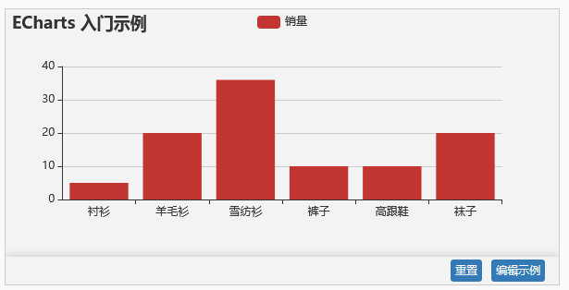
 | <!-- 引入 echarts.js -->
 | <script src="echarts.min.js"></script>
 | </head>
 | <body>
 | <!-- 为ECharts准备一个具备大小（宽高）的Dom -->
 | <div id="main" style="width: 600px;height:400px;"></div>
 | <script type="text/javascript">
 | // 基于准备好的dom，初始化echarts实例
 | var myChart = echarts.init(document.getElementById('main'));

 | // 指定图表的配置项和数据
 | var option = {
 | title: {
 | text: 'ECharts 入门示例'
 | },
 | tooltip: {},
 | legend: {
 | data:['销量']
 | },
 | xAxis: {
 | data: ["衬衫","羊毛衫","雪纺衫","裤子","高跟鞋","袜子"]
 | },
 | yAxis: {},
 | series: [{
 | name: '销量',
 | type: 'bar',
 | data: [5, 20, 36, 10, 10, 20]
 | }]
 | };

 | // 使用刚指定的配置项和数据显示图表。
 | myChart.setOption(option);
 | </script>
 | </body>
 | </html>

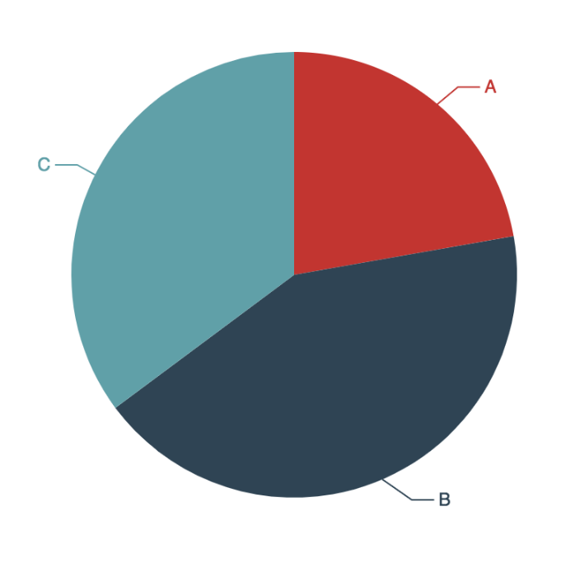
 | <div id="main" style="width: 600px;height:400px;"></div>
 | <script>
 | // 绘制图表。
 | echarts.init(document.getElementById('main')).setOption({
 | series: {
 | type: 'pie',
 | data: [
 | {name: 'A', value: 1212},
 | {name: 'B', value: 2323},
 | {name: 'C', value: 1919}
 | ]
 | }
 | });
 | </script>

在 webpack 中使用 ECharts

 | Webpack 是目前比较流行的模块打包工具，你可以在使用 webpack 的项目中轻松的引入和打包 ECharts，这里假设你已经对 webpack 具有一定的了解并且在自己的项目中使用。
 | npm 安装 ECharts
 | 在 3.1.1 版本之前 ECharts 在 npm 上的 package 是非官方维护的，从 3.1.1 开始由官方 EFE 维护 npm 上 ECharts 和 zrender 的 package。
 | 你可以使用如下命令通过 npm 安装 ECharts
 | npm install echarts --save

 | 引入 ECharts
 | 通过 npm 上安装的 ECharts 和 zrender 会放在node_modules目录下。可以直接在项目代码中 require('echarts') 得到 ECharts。

 | var echarts = require('echarts');

 | // 基于准备好的dom，初始化echarts实例
 | var myChart = echarts.init(document.getElementById('main'));
 | // 绘制图表
 | myChart.setOption({
 | title: {
 | text: 'ECharts 入门示例'
 | },
 | tooltip: {},
 | xAxis: {
 | data: ['衬衫', '羊毛衫', '雪纺衫', '裤子', '高跟鞋', '袜子']
 | },
 | yAxis: {},
 | series: [{
 | name: '销量',
 | type: 'bar',
 | data: [5, 20, 36, 10, 10, 20]
 | }]
 | });

 | 按需引入 ECharts 图表和组件
 | 默认使用 require('echarts') 得到的是已经加载了所有图表和组件的 ECharts 包，因此体积会比较大，如果在项目中对体积要求比较苛刻，也可以只按需引入需要的模块。
 | 例如上面示例代码中只用到了柱状图，提示框和标题组件，因此在引入的时候也只需要引入这些模块，可以有效的将打包后的体积从 400 多 KB 减小到 170 多 KB。
 | // 引入 ECharts 主模块
 | var echarts = require('echarts/lib/echarts');
 | // 引入柱状图
 | require('echarts/lib/chart/bar');
 | // 引入提示框和标题组件
 | require('echarts/lib/component/tooltip');
 | require('echarts/lib/component/title');

 | // 基于准备好的dom，初始化echarts实例
 | var myChart = echarts.init(document.getElementById('main'));
 | // 绘制图表
 | myChart.setOption({
 | title: {
 | text: 'ECharts 入门示例'
 | },
 | tooltip: {},
 | xAxis: {
 | data: ['衬衫', '羊毛衫', '雪纺衫', '裤子', '高跟鞋', '袜子']
 | },
 | yAxis: {},
 | series: [{
 | name: '销量',
 | type: 'bar',
 | data: [5, 20, 36, 10, 10, 20]
 | }]
 | });

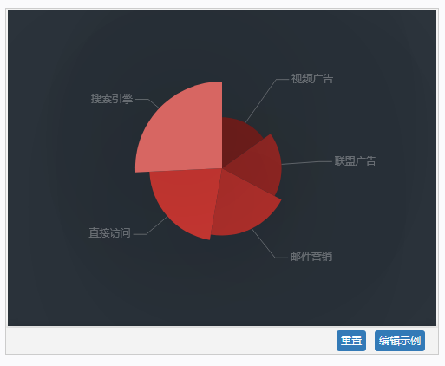
 | option = {
 | backgroundColor: '#2c343c',
 | visualMap: {
 | show: false,
 | min: 80,
 | max: 600,
 | inRange: {
 | colorLightness: [0, 1]
 | }
 | },
 | series : [
 | {
 | name: '访问来源',
 | type: 'pie',
 | radius: '55%',
 | data:[
 | {value:235, name:'视频广告'},
 | {value:274, name:'联盟广告'},
 | {value:310, name:'邮件营销'},
 | {value:335, name:'直接访问'},
 | {value:400, name:'搜索引擎'}
 | ],
 | roseType: 'angle',
 | label: {
 | normal: {
 | textStyle: {
 | color: 'rgba(255, 255, 255, 0.3)'
 | }
 | }
 | },
 | labelLine: {
 | normal: {
 | lineStyle: {
 | color: 'rgba(255, 255, 255, 0.3)'
 | }
 | }
 | },
 | itemStyle: {
 | normal: {
 | color: '#c23531',
 | shadowBlur: 200,
 | shadowColor: 'rgba(0, 0, 0, 0.5)'
 | }
 | }
 | }
 | ]
 | };

